Hinweise



Erläuterungen zur vorliegenden Punkteliste:

Der Marktgebietsverantwortliche (MGV) veröffentlicht nach § 25 der Geschäftsbedingungen für den Bilanzkreisvertrag (in der Fassung gültig ab dem 01.10.2021, Anlage 4 zur Kooperationsvereinbarung XII) eine Übersicht der für die börslichen Produkte mit physischen Erfüllungsrestriktionen maßgeblichen Ein- und Ausspeisepunkte (Entryso/Exitso) samt deren Zuordnung zu den definierten Regelenergiegebieten und Regelenergiezonen sowie ihrer Zuordnung zu den einzelnen physischen Handelsprodukten.
Die Übersicht nach § 25 finden Sie im Blatt "Ein- und Ausspeisepunkte". Eine grafische Übersicht über die Gebiete und Zonen im Marktgebiet Trading Hub Europe (THE) finden Sie im Blatt "Übersicht Gebiete und Zonen".
Bitte beachten Sie, dass die vorliegende Liste erst für das Marktgebiet THE und somit erst ab dem 01.10.2021 gültig ist.
Um den Marktteilnehmern möglichst frühzeitig einen Überblick über die Zuordnung der Ein- und Ausspeisepunkte zu geben, wird die vorliegende Liste bereits deutlich vor dem Startzeitpunkt des Marktgebiets THE veröffentlicht. Die veröffentlichte Liste deckt daher nur den jeweils aktuellen Kenntnisstand der derzeitigen MGV und der Fernleitungsnetzbetreiber (FNB) zum 01.10.2021 ab. Wo Angaben vorläufig sind, ist dies gekennzeichnet; fehlende Angaben werden ergänzt, sobald diese bekannt sind. Änderungen sind jederzeit möglich. Bei Anpassungen wird dies durch eine entsprechend geänderte Versionsnummer im Dateinamen gekennzeichnet.
Die vorliegende Übersicht setzt voraus, dass die in der Liste aufgeführten gebietsübergreifenden VIPs an den Grenzen zu Belgien und zu den Niederlanden wie bisher von den FNB geplant zum 01.10.2021 eingeführt werden und es für diese an der Börse entsprechende eigene Orderbücher gibt ("VIP-Produkte" im Sinne von § 25 Ziffer 5). Bitte beachten Sie, dass diese Prämisse derzeit noch unter dem Vorbehalt einer entsprechenden finalen Entscheidung seitens der FNB über die Einrichtung dieser VIPs steht.
Die Liste enthält grundsätzlich die buchbaren Ein- und Ausspeisepunkte im Fernleitungsnetz. Punkte in nachgelagerten Netzen werden nur aufgenommen, sofern sie für die physischen Handelsprodukte nach § 25 von Relevanz sind.

Übersicht Gebiete und Zonen
Das Marktgebiet THE ist in die folgenden Gebiete und Zonen eingeteilt:

1 Marktgebiet
2 Gasbeschaffenheitszonen
4 Regelenergiegebiete
11 Regelenergiezonen

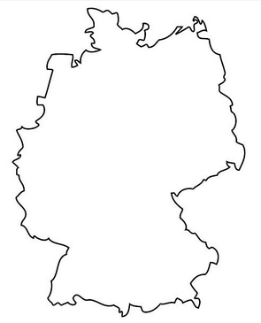
THE
THE H
THE L
South L
North H
South H
North L
LO
GUD-H

GUD-L

GTG-L
LW
GTG-H
NWG

HN
GSC

HM
ONT

HS

